【説明】
令和５年度版

このファイルは定期昇給期が4月である組合員の方向けです（愛知県等）。定期昇給期が10月である方（名古屋市等）は「保険者算定 申立書・同意書（10月昇給者用）」のエクセルファイルを使用してください。

○制度の概要
定時決定又は随時改定において標準報酬月額を通常の方法で算定した場合、算定の基礎となる月に他の月と比較して著しく多い（又は少ない）報酬を受けているために、標準報酬月額が著しく高く（低く）算定されてしまう場合があります。 年間平均による保険者算定により、通常の方法ではなく年間の報酬額の平均をもとに算定を行うことで、実態に近い標準報酬月額となります。 手続きにあたっては、以下の点をご理解くださるようお願いします。 ・各要件に該当したうえで、組合員が希望する場合（組合員の同意書の提出があった場合）に年間平均による保険者算定の対象となること（要件に該当しても組合員が希望しない場合は通常の方法で決定又は改定がされ、特に手続きの必要はない）。 ・年間平均による算定と通常の方法による算定を行った場合の著しい差（2等級以上）が、業務の性質上、その所属において例年発生するものであること（単年度のみ一時的に業務量が増加した場合や、一時的な人員不足による繁忙の場合は対象外）。 ・上記の著しい差が発生する原因として、主に繁忙/閑散による時間外勤務手当支給額の多寡が想定されるため、時間外勤務手当が支給されない者が対象となる事例は少ないと考えられること。 ・年間平均による随時改定の保険者算定については、その随時改定の原因となった固定的給与の変動理由に、定期昇給による給料の変動が含まれていなければならないこと（昇格や給与改定、手当額の変動だけでは例年発生すると認められない）。 ・標準報酬月額の変動により、掛金額だけでなく年金や給付金、所得税・住民税等にも影響があること。

○手続きの流れ
①【入力用】シートに必要事項を入力 ※入力上の注意事項については、【入力用】シートに記載がありますので参照してください。 ※入力結果は【判定】シート及び様式２・３に反映されます。 ※県立高等学校・特別支援学校、教育委員会事務局の組合員に限り、アイシステムから給与データをダウンロードできます。使用方法は、【給与データ使用方法（アイシステムのみ）】シートを参照してください。 ②【判定】シートで年間平均による保険者算定の対象となるか確認 ③対象となる場合、状況に応じた様式（申立書、同意書等）を作成し、下記提出先へ提出 ＜提出先＞ ・市町村立学校→各教育事務所（支所） ・県立高等学校・特別支援学校、県教委事務局等のアイシステム対象所属→総務事務センター ・その他の所属（大学・組合等）→公立学校共済組合愛知支部 共済経理グループ（愛知県教育委員会福利課内） ※このファイルは定期昇給期が4月である組合員の方向けです（愛知県等）。定期昇給期が10月である方（名古屋市等）は「保険者算定 申立書・同意書（10月昇給者用）」のエクセルファイルを使用してください。

【給与データ使用方法（アイシステムのみ）】
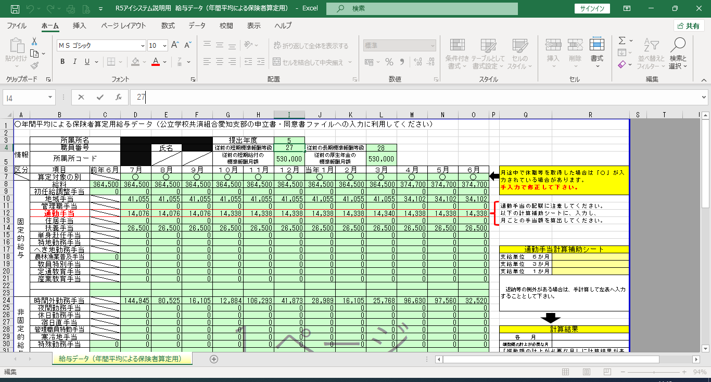
①アイシステムを起動し、「福利厚生（教育）」→「標準報酬」のメニューを開く
②「年間平均による保険者算定」-「給与データ（年間平均による保険者算定)」の項目の「ダウンロード」ボタンを
クリックし、ファイルを任意のフォルダに保存
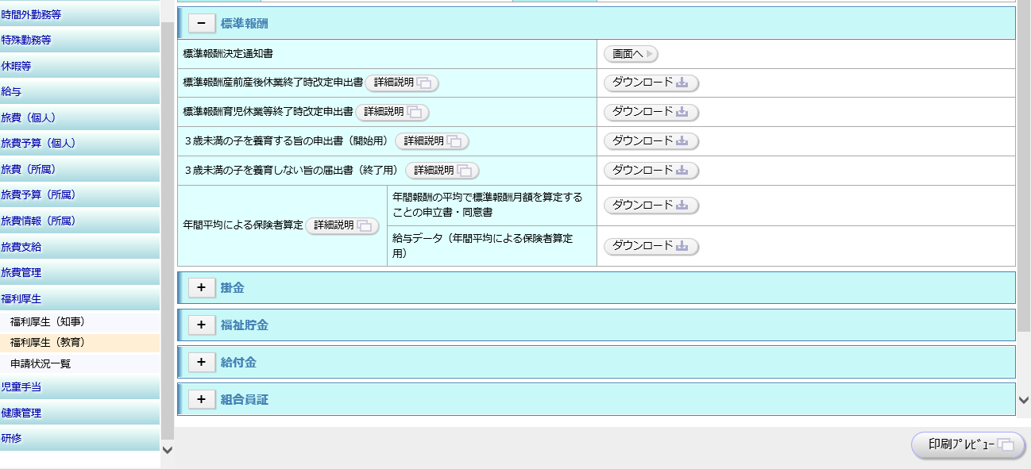

③保存した給与データ（エクセルファイル）を開き、D7セルからO31セルまでをコピー
※このとき、「提出年度」の欄が当年度となっていることを確認してください。
※６月給与処理後から８月の末までの間以外でダウンロードした場合、データが空白となります。
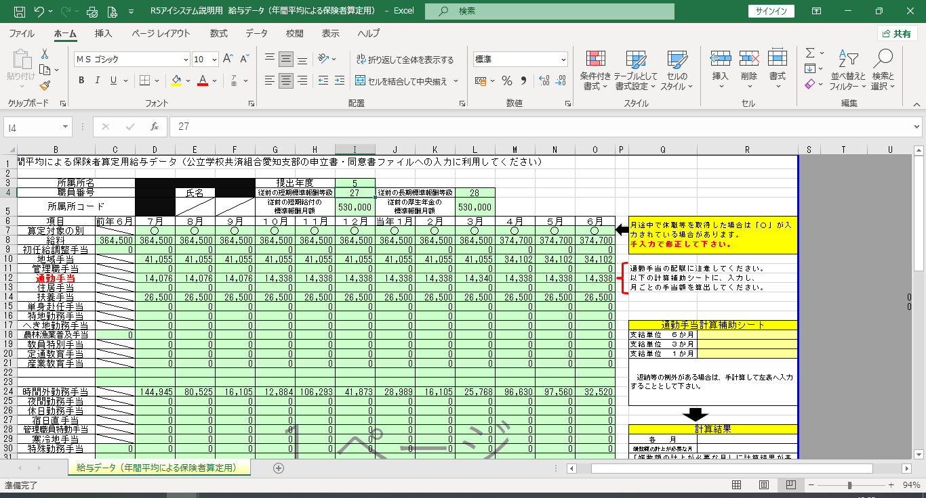

④【令和５年度版】保険者算定 申立書・同意書（４月昇給者用）.xlsx（当エクセルファイル）の【入力用】シート
F24セルにデータを貼り付け（F23セルに貼り付けないようにしてください）
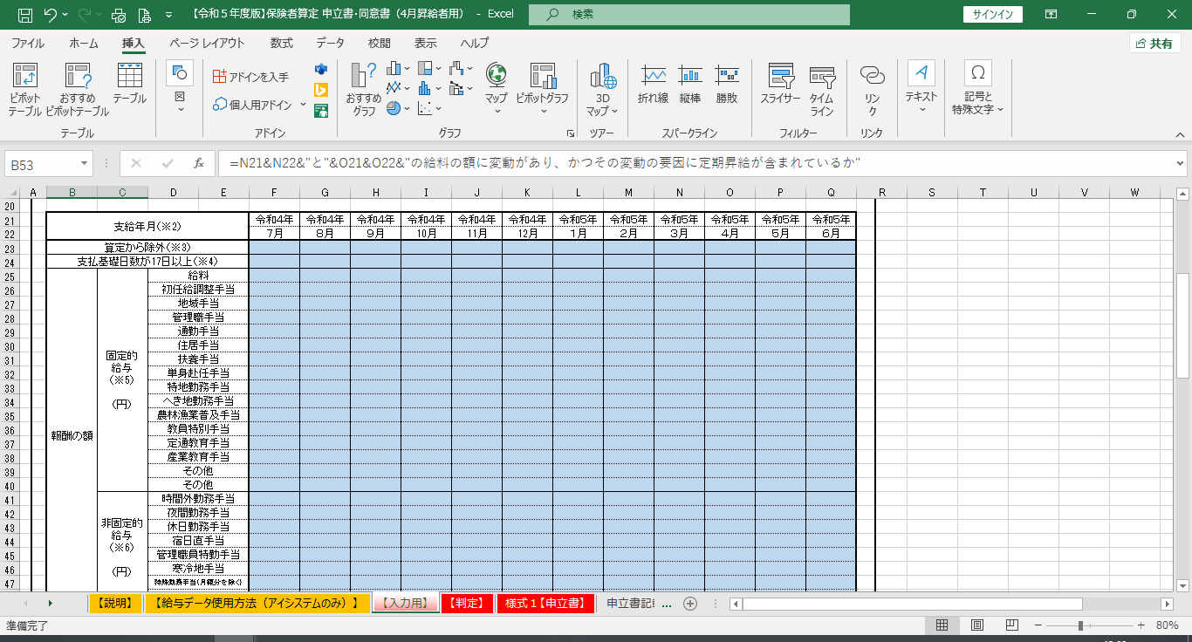

⑤貼り付けた結果を確認してください。（誤りがある場合は修正してください。）
※６月給与処理後当年度用のデータが生成された後は、その後に追徴、返納があっても修正がされないため注意
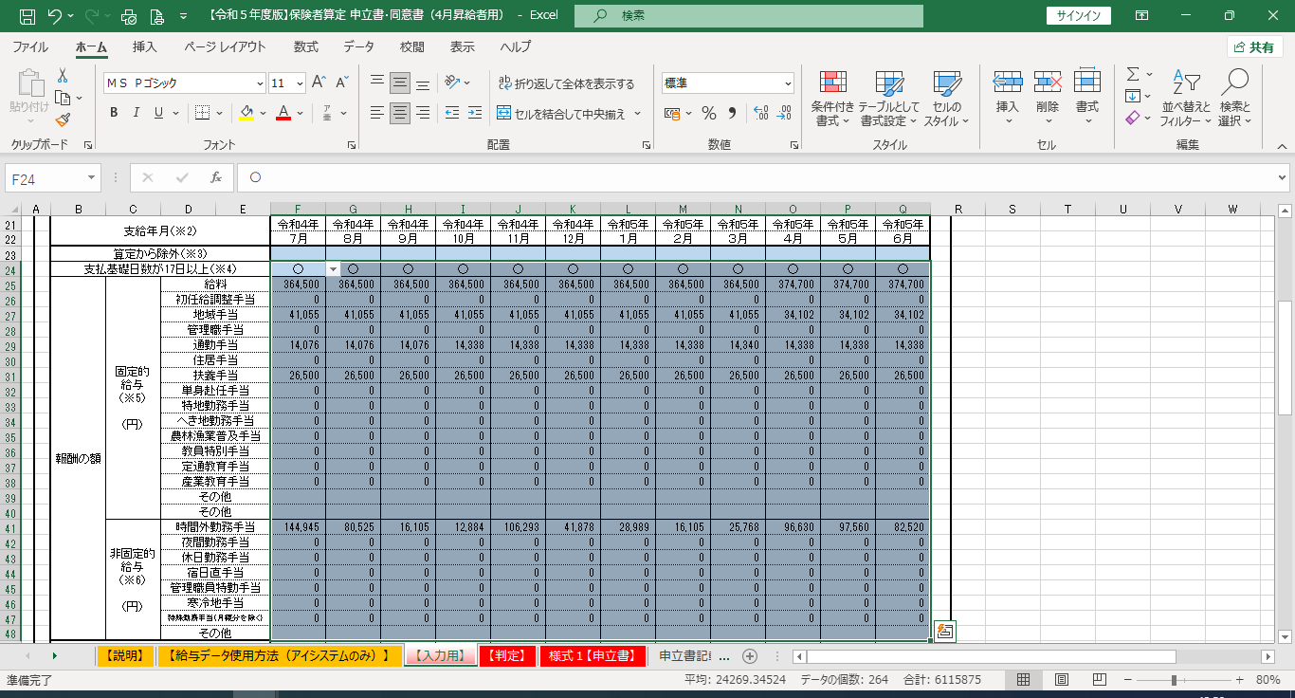

⑥給与データを貼り付けた箇所以外の各項目については、直接入力してください。
⑦全ての項目への入力が完了したら、【判定】シートで結果を確認してください。
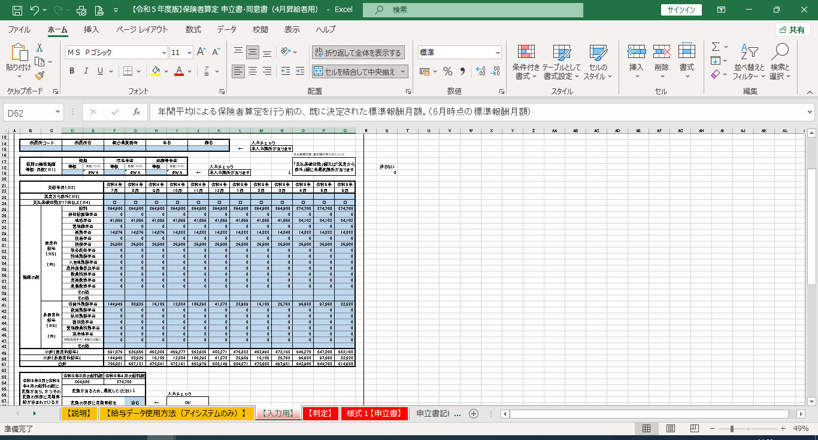

なお、従前の標準報酬等級（短期）はダウンロードした給与データのI4セル、標準報酬等級（厚生年金）はL4セルに
記載されています。標準報酬等級（退職等年金）については、標準報酬等級（短期）が32等級以上である場合は
31等級、それ以外の場合は標準報酬等級（短期）と同じです。

【入力用】
令和５年度版
○入力方法
①入力の前に、以下のものを用意してください。
・6月時点の標準報酬等級がわかるもの（標準報酬月額決定通知等）
・前年7月～当年6月までの各月の報酬の額がわかるもの（給与明細）※組合員でない期間に受けた報酬は算定に含めないこと。
②「○注意事項」の各項目を参照し、下の各入力欄に誤りのないように入力してください。
特に各月の報酬の額を入力する箇所については、以下の点に注意してください。
・遡って修正があり、追給（給与改定による差額支給を含む）又は返納があったときは、修正後の額を各月の報酬額に入力すること。
・通勤手当を複数月の定期券の金額で受給しているときは、1月当たりの金額に平均化して各月に入力すること。

○入力欄 |  |  | 色の箇所を入力又は選択してください。それ以外の箇所は入力しないでください。

所属所コード |  | 所属所名 |  | 組合員証番号 |  | 氏名 |  | 職名 |  |  | 入力チェック
 |  |  |  |  |  |  |  |  |  | ← | 未入力箇所があります
 |  |  |  |  |  |  |  |  |  |  |  |  | 支払基礎日数・算定除外月入力チェック
従前の標準報酬 等級・月額（※1） |  | 短期 |  | 厚生年金 |  | 退職等年金 |  |  |  |  |  |  | 「支払基礎日数」欄又は「算定から除外」欄に未選択箇所があります
 |  | 等級 | 月額（千円） | 等級 | 月額（千円） | 等級 | 月額（千円） |  | 入力チェック |  |  |  |  |  |  | 消さない
 |  | 3 | #N/A |  | #N/A | 0 | #N/A | ← | 未入力箇所があります |  |  | ↓ |  |  |  | 0

支給年月（※2） |  |  |  | 令和４年 | 令和４年 | 令和４年 | 令和４年 | 令和４年 | 令和４年 | 令和５年 | 令和５年 | 令和５年 | 令和５年 | 令和５年 | 令和５年
 |  |  |  | ７月 | ８月 | ９月 | 10月 | 11月 | 12月 | １月 | ２月 | ３月 | ４月 | ５月 | ６月
算定から除外（※3）
支払基礎日数が17日以上（※4）
報酬の額 | 固定的 給与 （※5） （円） | 給料
 |  | 初任給調整手当
 |  | 地域手当
 |  | 管理職手当
 |  | 通勤手当
 |  | 住居手当
 |  | 扶養手当
 |  | 単身赴任手当
 |  | 特地勤務手当
 |  | へき地勤務手当
 |  | 農林漁業普及手当
 |  | 教員特別手当
 |  | 定通教育手当
 |  | 産業教育手当
 |  | その他
 |  | その他
 | 非固定的 給与 （※6） （円） | 時間外勤務手当
 |  | 夜間勤務手当
 |  | 休日勤務手当
 |  | 宿日直手当
 |  | 管理職員特勤手当
 |  | 寒冷地手当
 |  | 特殊勤務手当（月額分を除く）
 |  | その他
小計（固定的給与） |  |  |  | 0 | 0 | 0 | 0 | 0 | 0 | 0 | 0 | 0 | 0 | 0 | 0
小計（非固定的給与） |  |  |  | 0 | 0 | 0 | 0 | 0 | 0 | 0 | 0 | 0 | 0 | 0 | 0
合計 |  |  |  | 0 | 0 | 0 | 0 | 0 | 0 | 0 | 0 | 0 | 0 | 0 | 0

令和５年３月と令和５年４月の給料の額に変動があり、かつその変動の要因に定期昇給が含まれているか |  | 令和５年３月の給料額 |  | 令和５年４月の給料額
 |  | 0 |  | 0
 |  | 変動がないため、選択不要↓
 |  |  |  |  |  |  | 入力チェック
 |  | 変動の要因に定期昇給を |  |  | 含む | ← | OK

○注意事項
※1 従前の 標準報酬月額 |  | 年間平均による保険者算定を行う前の、既に決定された標準報酬月額。（6月時点の標準報酬月額）

※2 支給年月 |  | 給料・手当等の追給（給与改定による差額支給を含む）・返納があった場合は、実際に支給・返納があった月ではなく、本来の支給月の金額に含める（返納の場合は本来の支給月から差し引く）。

※3 算定から除外 |  | 以下に該当する月はドロップダウンリストから「する」を、該当しない場合は「しない」を選択すること。 ・休職給が支給される休職期間を含む月 ・懲戒により減額処分を受けた月 ・ストライキによる賃金カットを受けた月 ・月の途中に資格取得した場合の資格取得月 ・フルタイム再任用となった月以前の月 ※「する」を選択した場合であっても、固定的給与及び非固定的給与の支給があれば、その額を該当欄に入力すること（要件の確認に必要なため）。 ※該当する場合、通常の定時決定の算定及び年間報酬の月平均額の算定からは除かれる。通常の随時改定の算定においては、支払基礎日数が17日以上であれば含まれる。

※4 支払基礎日数が17日以上 |  | 支払基礎日数が17日以上であれば「○」を、17日未満であれば「×」をドロップダウンリストから選択すること。 支払基礎日数とは、暦日数から「週休日」及び「欠勤等の日数」を除いた日数。 ・祝日は支払基礎日数に含める。 ・欠勤等とは、1日単位の欠勤、休職、育児休業、自己啓発休業、配偶者同行休業、大学院就学休業、介護休業、その他の休業をさす。 なお、欠勤したことによる給料の減額が翌月に行われる場合は、欠勤日の翌月の支払基礎日数から除く。 欠勤等がなければ、支払基礎日数は通常17日以上となる。 ・時間単位の欠勤、年次休暇や産前産後休暇をはじめとする有給の休暇は支払基礎日数に含める。 ※支払基礎日数が17日未満の月は報酬額等の計算からは除外されるが、固定的給与及び非固定的給与の支給があれば、その額を該当欄に入力すること（要件の確認に必要なため）。

※5 固定的給与 |  | 固定的給与とは、月等を単位として一定額が継続して支給される報酬。なお、期末勤勉手当は固定的給与、非固定的給与のいずれにも含めない。 通勤手当等、複数月分がまとめて支給される場合は、1か月あたりの金額を算出して各月の報酬に算入する。この際、各月分として算定された額に1円未満の端数を生じる場合は、当該支給期間の末月以外はこれを切り捨て、末月で調整する。 ※表中の各手当等の名称は愛知県給与条例上の名称であり、他の条例・規則等により報酬が支給されている場合は、性質上該当すると思われる箇所に入力すること。

 |  | 通勤手当（定期券）の支給額と月数を入力すると、1か月あたりの額を算定できます→ |  |  |  |  | 通勤手当（定期券）1か月あたり額を算出
 |  |  |  |  |  |  | 支給額 |  | 定期券月数 |  | → | 末月分 |  | それ以外
 |  |  |  |  |  |  |  |  |  |  |  | #DIV/0! |  | #DIV/0!
※6 非固定的給与 |  | 非固定的給与とは、勤務実績に応じ支給される報酬。 なお、期末勤勉手当は固定的給与、非固定的給与のいずれにも含めない。 ※表中の各手当等の名称は愛知県給与条例上の名称であり、他の条例・規則等により報酬が支給されている場合は、性質上該当すると思われる箇所に入力すること。

【判定】
＜必要書類一覧＞
【判定】

 |  |  |  |  |  |  |  |  |  |  |  |  |  |  |  |  |  |  |  |  |  |  |  | 判定 |  | 詳細 |  |  |  |  | 保険者算定を希望する場合に必要な書類
・表示された結果がパターン①から③のいずれかであるときは年間平均による保険者算定の対象となりますので、希望する場合は判定結果に応じ＜必要書類一覧＞のとおり各様式等を提出してください。
・「対象外」又は「算定不可」の場合は保険者算定の対象となりません。
・【入力用】シートの全ての項目を正しく入力した上で「支部へ確認」と表示された場合は、公立学校共済組合愛知支部に連絡してください。（等級表の上限/下限）
報酬額等を入力していない場合、判定結果は表示されません。
 |  |  |  |  |  |  |  |  |  |  |  |  |  |  |  |  |  |  |  |  |  |  |  | パターン① |  | 定時決定の保険者算定の対象となる。 |  |  |  |  | ・様式１【申立書（定時決定・随時改定）】 ・様式２【同意書（定時決定用）】

 |  |  |  |  |  |  |  |  |  |  |  |  |  |  |  |  |  |  |  |  |  |  |  | パターン② |  | 随時改定の保険者算定の対象となる。 |  |  |  |  | ・様式１【申立書（定時決定・随時改定）】 ・様式３【同意書（随時改定用）】

 |  |  |  |  |  |  |  |  |  |  |  |  |  |  |  |  |  |  |  |  |  |  |  | パターン③ |  | 随時改定の保険者算定の対象となるが、従前の標準報酬月額を引き続き適用する（改定が行われない）。 その後、定時決定の保険者算定の対象となる。 |  |  |  |  | ・様式１【申立書（定時決定・随時改定）】 ・様式２【同意書（定時決定用）】 ・様式３【同意書（随時改定用）】

 |  |  |  |  |  |  |  |  |  |  |  |  |  |  |  |  |  |  |  |  |  |  |  | ＜パターン①から③共通 添付書類＞ ・【入力用】シート及び【判定】シートを印刷したもの ・固定的給与、非固定的給与の額がわかる書類（給与明細の写し）

随時改定 |  |  |  |  |  |  |  |  |  |  |  |  |  |  |  |  |  | 定時決定
要件A |  |  |  |  | 要件B |  |  |  |  |  | 要件C |  |  |  |  |  |  | 要件D |  |  |  |  |  | ※状況により、これら以外の書類の提出が必要となる場合があります。
随時改定対象 |  |  |  |  | 年間平均との差が2等級以上かつ定期昇給による変動有 |  |  |  |  |  | 従前との差が1等級以上※ |  |  |  |  |  |  | 年間平均との差が2等級以上
 |  |  |  |  |  |  |  |  |  |  |  |  |  |  |  |  |  |  |  |  |  |  |  | 対象外 算定不可 |  | 年間平均による保険者算定の要件を満たさないため、通常の方法により随時改定又は定時決定が行われる（または、従前の等級が引き続き適用される）。 |  |  |  |  |  |  | 手続き不可
× |  |  |  |  | #DIV/0! |  |  |  |  |  | #DIV/0! |  |  |  |  |  |  | #DIV/0!

※昇給のときは年間平均による標準報酬月額が従前の標準報酬月額よりも1等級以上高いこと。 降給のときは年間平均による標準報酬月額が従前の標準報酬月額よりも1等級以上低いこと。 |  |  |  |  |  |  |  |  |  |  |  |  |  |  |  |  |  |  |  |  |  |  |  | 支部へ連絡 |  | 従前等級、算定結果に等級表上限/下限が含まれるため、個別に判断が必要。 |  |  |  |  |  |  | 支部へ連絡し、対応を確認

パターン③では、通常の随時改定の要件を満たしているものの、年間平均による保険者算定を行うと、「昇給のとき：年間平均による標準報酬月額が従前の標準報酬月額よりも1等級以上高いこと」、「降給のとき：年間平均による標準報酬月額が従前の標準報酬月額よりも1等級以上低いこと」の要件を満たさないために、随時改定を行わず、従前の標準報酬月額のままとなります（本来であれば通常の方法により随時改定が行われるべきところ、年間平均による保険者算定の取扱いにより随時改定を行わないこととなるため、希望するのであれば手続きが必要）。その後9月に定時決定が行われるため、定時決定についても年間平均による保険者算定の取扱いを希望する場合は、その同意書等も必要となります。
※パターン①は7月の随時改定の要件を満たしていないため9月の定時決定のみが行われるケース、パターン②は7月に随時改定が行われることにより9月の定時決定が行われないケースです。
 |  |  |  |  |  | スタート
パターン① | ○ | 要件D |  |  | × | 要件A |  | ○ | 要件B |  |  | ○ | 要件C |  |  | ○ | パターン②
 | ← |  |  |  | ← |  |  | → |  |  |  | → |  |  |  | →

 |  |  | ↓ | × |  |  |  |  |  | ↓ | × |  |  | ↓ | ×
 |  | 対象外 (通常の定時) |  |  |  |  |  |  | 対象外 (通常の随時) |  |  |  | パターン③

 |  |  |  |  |  |  |  |  |  |  |  |  |  |  |  | ※定時も必要
○要件Aの内容・・・通常の随時改定の要件
・3月と4月で固定的給与に変動がある
・4～6月の支払基礎日数がすべて17日以上
・昇給のとき：従前から短厚退のいずれかで2等級以上の上昇
・降給のとき：従前から短厚退のいずれかで2等級以上の下降 |  |  |  |  |  |  |  |  |  |  |  |  |  |  |  |  |  |  |  |  |  |  |  |  |  | 随 時 用 | 通常 | 報酬合計（4～6月） |  | ⑥の合計 |  | 0 |  | 円 | 平均 |  | 0 |  | 円a |  | 一部支給ない月含む
○保険者算定判定条件 |  |  |  |  |  |  |  |  |  |  |  |  |  |  |  |  |  |  |  |  |  |  |  |  |  |  | 年間 | 固定的給与（4～6月） |  | ②の合計 |  | 0 |  | 円 | 平均 |  | #DIV/0! |  | 円b
・４～６月と７～３月いずれかに算定に含める月が１月もない場合は算定不可 |  |  |  |  |  |  |  |  |  |  |  |  |  |  |  |  |  |  |  |  |  |  |  |  |  |  |  | 非固定的給与（7～3月） |  | ③の合計 |  | 0 |  | 円
・従前又は新たな標準報酬月額のいずれかの等級に上限額又は下限額があるときは支部へ連絡 |  |  |  |  |  |  |  |  |  |  |  |  |  |  |  |  |  |  |  |  |  |  |  |  |  |  |  | 非固定的給与（4～6月） |  | ④の合計 |  | 0 |  | 円
・判定フロー図に従い判定 |  |  |  |  |  |  |  |  |  |  |  |  |  |  |  |  |  |  |  |  |  |  |  |  |  |  |  | 非固定的給与（7～6月） |  | ③④の合計 |  | 0 |  | 円 | 平均 |  | #DIV/0! |  | 円c |  | 一部支給ない月含まず
 |  |  |  |  |  |  |  |  |  |  |  |  |  |  |  |  |  |  |  |  |  |  |  |  |  | 定時用 |  | 報酬合計（4～6月） |  | ⑥の合計 |  | 0 |  | 円 | 平均 |  | #DIV/0! |  | 円d |  | 一部支給ない月含まず | 計算に使用しているため消さないこと
年月 |  |  |  |  |  | 除外 |  | 支払基礎日数 |  |  |  |  | 固定的給与 |  |  |  |  |  | 非固定的給与 |  |  |  | 合計 |  |  |  |  | 報酬合計（7～6月） |  | ⑤⑥の合計 |  | 0 |  | 円 | 平均 |  | #DIV/0! |  | 円e |  | 一部支給ない月含まず | 算定対象月から除外する月
令和４年 |  |  | ７月 |  |  | 0 |  | 17日以上 |  |  |  |  | 0 |  |  |  | 円① |  | 0 |  |  | 円③ | 0 |  | 円⑤ |  |  |  |  |  |  |  |  |  |  |  |  |  |  |  |  | 0
令和４年 |  |  | ８月 |  |  | 0 |  | 17日以上 |  |  |  |  | 0 |  |  |  | 円① |  | 0 |  |  | 円③ | 0 |  | 円⑤ | 随時改定 |  | 平均額 | 標準報酬 |  |  |  |  |  |  |  |  |  |  |  |  | 0
令和４年 |  |  | ９月 |  |  | 0 |  | 17日以上 |  |  |  |  | 0 |  |  |  | 円① |  | 0 |  |  | 円③ | 0 |  | 円⑤ | 通常の算定 （4～6月） |  | a（端数切捨） | 短期 |  |  | 厚生年金 |  |  |  | 退職等年金 |  |  |  |  |  | 0
令和４年 |  |  | 10月 |  |  | 0 |  | 17日以上 |  |  |  |  | 0 |  |  |  | 円① |  | 0 |  |  | 円③ | 0 |  | 円⑤ |  |  | 0 | 等級 | 月額 |  | 等級 | 月額 |  |  | 等級 |  | 月額 |  |  |  | 0 | 等級表の上限/下限
令和４年 |  |  | 11月 |  |  | 0 |  | 17日以上 |  |  |  |  | 0 |  |  |  | 円① |  | 0 |  |  | 円③ | 0 |  | 円⑤ |  |  |  | 1 | 58,000 | 円 | 1 | 88,000 |  | 円 | 1 |  | 88,000 |  | 円 |  | 0 | #DIV/0! | #DIV/0! | #DIV/0! | #DIV/0!
令和４年 |  |  | 12月 |  |  | 0 |  | 17日以上 |  |  |  |  | 0 |  |  |  | 円① |  | 0 |  |  | 円③ | 0 |  | 円⑤ | 年間平均 |  | b+c（端数切捨） | 短期 |  |  | 厚生年金 |  |  |  | 退職等年金 |  |  |  |  |  | 0
令和５年 |  |  | １月 |  |  | 0 |  | 17日以上 |  |  |  |  | 0 |  |  |  | 円① |  | 0 |  |  | 円③ | 0 |  | 円⑤ |  |  | #DIV/0! | 等級 | 月額 |  | 等級 | 月額 |  |  | 等級 |  | 月額 |  |  |  | 0
令和５年 |  |  | ２月 |  |  | 0 |  | 17日以上 |  |  |  |  | 0 |  |  |  | 円① |  | 0 |  |  | 円③ | 0 |  | 円⑤ |  |  |  | #DIV/0! | #DIV/0! | 円 | #DIV/0! | #DIV/0! |  | 円 | #DIV/0! |  | #DIV/0! |  | 円 |  | 0
令和５年 |  |  | ３月 |  |  | 0 |  | 17日以上 |  |  |  |  | 0 |  |  |  | 円① |  | 0 |  |  | 円③ | 0 |  | 円⑤ |  |  |  |  |  |  |  |  |  |  |  |  |  |  |  |  | 0
令和５年 |  |  | ４月 |  |  | 0 |  | 17日以上 |  |  |  |  | 0 |  |  |  | 円② |  | 0 |  |  | 円④ | 0 |  | 円⑥ | 定時決定 |  | 平均額 | 標準報酬 |  |  |  |  |  |  |  |  |  |  |  |  | 0
令和５年 |  |  | ５月 |  |  | 0 |  | 17日以上 |  |  |  |  | 0 |  |  |  | 円② |  | 0 |  |  | 円④ | 0 |  | 円⑥ | 通常の算定 （4～6月） |  | d（端数切捨） | 短期 |  |  | 厚生年金 |  |  |  | 退職等年金 |  |  |  |  |  | 0
令和５年 |  |  | ６月 |  |  | 0 |  | 17日以上 |  |  |  |  | 0 |  |  |  | 円② |  | 0 |  |  | 円④ | 0 |  | 円⑥ |  |  | #DIV/0! | 等級 | 月額 |  | 等級 | 月額 |  |  | 等級 |  | 月額 |  |  |  | 0
 |  |  |  |  |  |  |  |  |  |  |  |  |  |  |  |  |  |  |  |  |  |  |  |  |  |  |  |  | #DIV/0! | #DIV/0! | 円 | #DIV/0! | #DIV/0! |  | 円 | #DIV/0! |  | #DIV/0! |  | 円
従前の 標準報酬 等級・月額 |  | 短期 |  |  |  |  |  | 厚生年金 |  |  |  |  |  |  | 退職等年金 |  |  |  |  |  | 4月に固定的給与の変動があるとき、その原因に定期昇給期の給料額の上昇又は下降を |  |  |  | 含む | 年間平均 |  | e（端数切捨） | 短期 |  |  | 厚生年金 |  |  |  | 退職等年金
 |  | 等級 |  | 月額 |  |  |  | 等級 |  | 月額 |  |  |  |  | 等級 |  | 月額 |  |  |  |  |  |  |  |  |  |  | #DIV/0! | 等級 | 月額 |  | 等級 | 月額 |  |  | 等級 |  | 月額
 |  | 3 |  | 78 |  |  | 千円 | 0 |  | #N/A |  |  | 千円 |  | 0 |  | #N/A |  |  | 千円 |  |  |  |  |  |  |  |  | #DIV/0! | #DIV/0! | 円 | #DIV/0! | #DIV/0! |  | 円 | #DIV/0! |  | #DIV/0! |  | 円

様式１【申立書】
 |  |  |  |  |  |  | 様式１

所属内に複数の部署があり、繁忙又は閑散の発生期間や理由が異なる場合は、それらの部署を単位としてそれぞれ当申立書を作成してください。

公立学校共済組合愛知支部長 殿

年間報酬の平均で標準報酬月額を算定することの申立書 （定時決定・随時改定）

当所属所は、例年、下記の期間が繁忙期又は閑散期にあたるため、標準報酬月額の算定基礎月（※１）の報酬額が変動し、地方公務員等共済組合法第43条第5項及び厚生年金保険法第21条第1項、又は地方公務員等共済組合法第43条第10項及び厚生年金保険法第23条第1項の規定により標準報酬月額を算出すると、年間報酬の平均により算出する場合と比較し2等級以上の差が生じることから、著しく不当であると思料されますので、地方公務員等共済組合法第43条第16項及び厚生年金保険法第24条第1項の規定により、年間平均による保険者算定を行っていただくよう申し立てます。 なお、当所属所における例年の状況、報酬の比較及び組合員の同意等の資料を添付します。

記

繁忙期又は閑散期に あたる期間 |  |  | 例年 |  | 月から |  | 月まで

繁忙期又は閑散期の発生理由及び報酬額の変動内容（※２）

令和 |  | 年 | 月 | 日

 | 所属所名

 | 所属所長 |  |  |  |  | 公印

 | ※県立高等学校、特別支援学校については学校長が、教育委員会事務局は課室の長が証明してください。（提出先は総務事務センター）

※１ 算定基礎月とは、定時決定の場合は４～６月、随時改定の場合は固定的給与の変動があった月から継続した３か月間をいう。 ※２ 算定基礎月の報酬額が他の期間と比較して多くなる（少なくなる）理由が、業務の性質上、毎年発生しない場合（例：単年度に一時的に業務が集中したために時間外勤務手当が多く支給された場合等）は年間平均による保険者算定の対象となりません。 加えて、随時改定の場合は、固定的給与の変動が定期昇給に伴うものでないとき（例：通勤手当・扶養手当等の額の変動、休業や給与改定に伴う給料額の変動等）は、例年発生するものではないため、年間平均の保険者算定の対象となりません。

申立書記載例
これはあくまで記載例ですので、各所属所の状況に即し、具体的に記載してください。
以下の２点を明確に記載してください。（満たしていない場合は申立てできません。）
・繁忙期又は閑散期の発生理由が業務の性質に起因しており、その結果として報酬の額が変動していること
・その状況が例年発生していること
 |  |  |  |  |  |  |  |  |  | 様式１

所属内に複数の部署があり、繁忙又は閑散の発生期間や理由が異なる場合は、それらの部署を単位としてそれぞれ当申立書を作成してください。

公立学校共済組合愛知支部長 殿

年間報酬の平均で標準報酬月額を算定することの申立書 （定時決定・随時改定）

当所属所は、例年、下記の期間が繁忙期又は閑散期にあたるため、標準報酬月額の算定基礎月（※１）の報酬額が変動し、地方公務員等共済組合法第43条第5項及び厚生年金保険法第21条第1項、又は地方公務員等共済組合法第43条第10項及び厚生年金保険法第23条第1項の規定により標準報酬月額を算出すると、年間報酬の平均により算出する場合と比較し2等級以上の差が生じることから、著しく不当であると思料されますので、地方公務員等共済組合法第43条第16項及び厚生年金保険法第24条第1項の規定により、年間平均による保険者算定を行っていただくよう申し立てます。 なお、当所属所における例年の状況、報酬の比較及び組合員の同意等の資料を添付します。

記

繁忙期又は閑散期に あたる期間 |  |  |  | 例年 |  | 3 | 月から | 5 |  | 月まで

繁忙期又は閑散期の発生理由及び報酬額の変動内容（※２） |  |  |  | 上記期間については例年、年度末・年度始めのため人事異動、給与等に係る事務量が他の期間に比べ大幅に増加し繁忙期となるのに伴い、時間外勤務手当の支給額も多額となる。

令和 | ○ | 年 | ○ | 月 | ○ | 日

 | 所属所名 |  |  | 愛知県立○○高等学校

 | 所属所長 |  |  | 校長 ○○ ○○ |  |  |  |  | 公印

 | ※県立高等学校、特別支援学校については学校長が、教育委員会事務局は課室の長が証明してください。（提出先は総務事務センター）

※１ 算定基礎月とは、定時決定の場合は４～６月、随時改定の場合は固定的給与の変動があった月から継続した３か月間をいう。 ※２ 算定基礎月の報酬額が他の期間と比較して多くなる（少なくなる）理由が、業務の性質上、毎年発生しない場合（例：単年度に一時的に業務が集中したために時間外勤務手当が多く支給された場合等）は年間平均による保険者算定の対象となりません。 加えて、随時改定の場合は、固定的給与の変動が定期昇給に伴うものでないとき（例：通勤手当・扶養手当等の額の変動、休業や給与改定に伴う給料額の変動等）は、例年発生するものではないため、年間平均の保険者算定の対象となりません。

様式１ブランク
 |  |  |  |  |  |  | 様式１

所属内に複数の部署があり、繁忙又は閑散の発生期間や理由が異なる場合は、それらの部署を単位としてそれぞれ当申立書を作成してください。

公立学校共済組合愛知支部長 殿

年間報酬の平均で標準報酬月額を算定することの申立書 （定時決定・随時改定）

当所属所は、例年、下記の期間が繁忙期又は閑散期にあたるため、標準報酬月額の算定基礎月（※１）の報酬額が変動し、地方公務員等共済組合法第43条第5項及び厚生年金保険法第21条第1項、又は地方公務員等共済組合法第43条第10項及び厚生年金保険法第23条第1項の規定により標準報酬月額を算出すると、年間報酬の平均により算出する場合と比較し2等級以上の差が生じることから、著しく不当であると思料されますので、地方公務員等共済組合法第43条第16項及び厚生年金保険法第24条第1項の規定により、年間平均による保険者算定を行っていただくよう申し立てます。 なお、当所属所における例年の状況、報酬の比較及び組合員の同意等の資料を添付します。

記

繁忙期又は閑散期に あたる期間 |  |  | 例年 |  | 月から |  | 月まで

繁忙期又は閑散期の発生理由及び報酬額の変動内容（※２）

令和 |  | 年 | 月 | 日

 | 所属所名

 | 所属所長 |  |  |  |  | 公印

 | ※県立高等学校、特別支援学校については学校長が、教育委員会事務局は課室の長が証明してください。（提出先は総務事務センター）

※１ 算定基礎月とは、定時決定の場合は４～６月、随時改定の場合は固定的給与の変動があった月から継続した３か月間をいう。 ※２ 算定基礎月の報酬額が他の期間と比較して多くなる（少なくなる）理由が、業務の性質上、毎年発生しない場合（例：単年度に一時的に業務が集中したために時間外勤務手当が多く支給された場合等）は年間平均による保険者算定の対象となりません。 加えて、随時改定の場合は、固定的給与の変動が定期昇給に伴うものでないとき（例：通勤手当・扶養手当等の額の変動、休業や給与改定に伴う給料額の変動等）は、例年発生するものではないため、年間平均の保険者算定の対象となりません。

